抽出集計
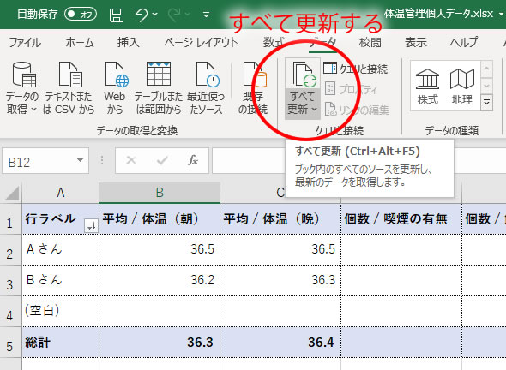
行ラベル | 平均 / 体温（朝） | 平均 / 体温（晩） | 個数 / 喫煙の有無 | 個数 / 飲酒の有無
Ａさん | 36.5 | 36.5
Ｂさん | 36.2 | 36.3
(空白)
総計 | 36.3 | 36.4

「体温管理個人データ」を入力後、 データ→「すべて更新」するとデータが反映される

